Menu
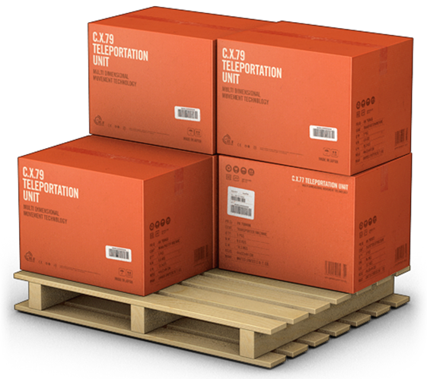
GERENCIADOR DE ESTOQUES
MENU
LANÇAMENTOS
RELATÓRIOS

Lançamentos
GERENCIADOR DE ESTOQUES
MENU
LANÇAMENTOS
RELATÓRIOS

Relatório
GERENCIADOR DE ESTOQUES
MENU
LANÇAMENTOS
RELATÓRIOS

